股票数据问题
问题编号 | 日期 | 股票代码 | 原因 | 例子 | 状态 | 处理办法 | 修复方式 | 数据修复版本 | 备注
1 | 2022-03-18 | 600025.SH | 在一个时间点上包含两条数据，其中一条数据成交量为0 | exchange_tscode date time price volume \ 1188 600025 2022-03-18 10:26:35.000 5.87 17700 1189 600025 2022-03-18 10:26:38.000 5.87 0 1190 600025 2022-03-18 10:26:38.000 5.87 1000 daily_accumulated_volume 1188 9139550 1189 9139550 1190 9140550 |  | 将成交量为0的数据视为非法数据删掉 | StockTickDataCleaner 重新生成
2 |  |  | 数据不在3秒的整数倍上 | 600008.SH 600008 2022/6/27 30:02.0 2.91 13100 38051 81 0 600008.SH 600008 2022/6/27 30:05.0 2.9 19500 56652 91 0 600008.SH 600008 2022/6/27 30:08.0 2.9 19100 55558 96 0 600008.SH 600008 2022/6/27 30:11.0 2.91 89900 261429 111 0 600008.SH 600008 2022/6/27 30:14.0 2.9 29900 86977 125 0 600008.SH 600008 2022/6/27 30:17.0 2.91 16600 48260 139 0 600008.SH 600008 2022/6/27 30:20.0 2.9 104900 304210 148 0 |  | 将这类数据对齐到后一个最近的3秒整数倍上，如果 该时间已存在数据保留当前数据 | StockTickDataEnricher对齐部分 重新生成
3 |  |  | 数据缺失 | 600020.SH 600020 2022/6/27 31:24.0 3.09 0 0 185 0 600020.SH 600020 2022/6/27 31:27.0 3.09 0 0 185 0 600020.SH 600020 2022/6/27 31:33.0 3.09 0 0 185 0 600020.SH 600020 2022/6/27 31:36.0 3.09 0 0 185 0 |  | 数据插值，将上一时刻的数据搬下来并且将以下三个 字段清零： 成交量 volume - 插值清0 成交额 amount - 插值清0 成交笔数 transaction_number - 插值清0这里不能清0，后续还为此做了一次数据修复 | StockTickDataEnricher插值部分 重新生成
4 |  |  | 期指成分股随着新股上市发生变化 | stocks_500 2021-09-28 00:00:00 - 600068 葛洲坝 + 601868 中国能建 |  | 数据修复，重新生成股票原始压缩数据 | fix_tools.py: fix_stock_tick_data 重新生成
5 |  |  | 在中午休盘期间产生了tick数据，结果是整个中午休盘时刻都 进行了数据插值 | 2470 600166.SH 600166 2020/9/28 29:59.0 2.45 0 0 9273 1305840 2471 600166.SH 600166 2020/9/28 30:32.0 2.45 0 0 9273 166200 |  | 1. 修改processor增加删除中午休盘时间段内的tick数 据的步骤 2. 修复已有数据，删除中午休盘的tick数据 | StockTickDataCleaner 重新生成
6 | 2022-06-27 | 600037.SH | The validation result for stock: 600037.SH date: 2022-06-27 is fail and error details: Invalid OCHL value 开盘集合竞价很多情况下open是为0 | 600037.SH 600037 2022/6/27 25:01.0 9.8 730100 7154980 238 0 730100 7154980 9.8 9.8 0 9.8 600037.SH 600037 2022/6/27 25:03.0 9.8 0 0 238 0 730100 7154980 9.8 9.8 9.8 9.8 |  | 修改validation逻辑，这种数据算正常不用处理 检查条件改成9：30，集合竞价阶段数据不稳定 | 无需修复
7 | 2020/4/1 2018/10/10 | 000027.SZ 600600.SH | | The validation result for stock: 000027.SZ date: 2020-04-01 is fail and error details: The data is incomplete and miss the opening time data | | The validation result for stock: 000027.SZ date: 2020-04-29 is fail and error details: The data is incomplete and miss the opening time data | 0 000027.SZ 27 2020/4/29 15:00.0 1 000027.SZ 27 2020/4/29 15:00.0 2 000027.SZ 27 2020/4/29 22:06.0 | 未生成 | 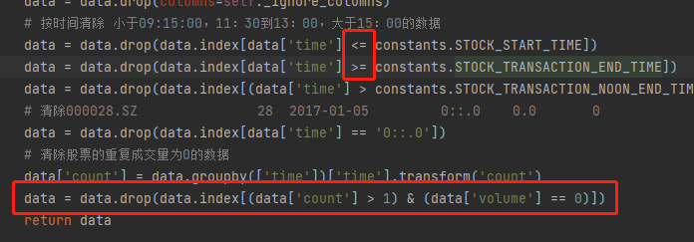 1. StockTickDataCleaner里 一阶段竞价是没有成交量，改了重跑 2. 还有一类是开盘集合竞价不是从9：15开始，disable掉
8 | 2018/11/27 2018/09/13 | 000028.SZ 600155.SH | | The validation result for stock: 000028.SZ date: 2018-11-27 is fail and error details: Invalid price value Invalid OCHL value | | The validation result for stock: 000028.SZ date: 2018-11-29 is fail and error details: Invalid price value Invalid OCHL value The validation result for stock: 600155 date: 20180913 is fail and error details: Invalid price value Invalid OCHL value | 2 000028.SZ 28 2018/11/27 25:03.0 0 0 0 0 0 0 0 0 0 0 3 000028.SZ 28 2018/11/27 30:00.0 0 0 0 0 0 0 0 0 0 0 time price 3 09:30:01.000 0.0 time open close high low 3 09:30:01.000 0.0 6.65 0.0 0.0 | 已生成 | 1. 只检查9点30以后的 2. 9点31之前缺失的价格都用昨天的收盘价补齐
9 | 2018-10-12 | 000021.SZ | | The validation result for stock: 000021.SZ date: 2018-10-12 is fail and error details: Invalid ask_price4 value Invalid ask_price5 value Invalid ask_price6 value Invalid ask_price7 value Invalid ask_price8 value Invalid ask_price9 value Invalid ask_price10 value Invalid ask_volume4 value Invalid ask_volume5 value Invalid ask_volume6 value Invalid ask_volume7 value Invalid ask_volume8 value Invalid ask_volume9 value Invalid ask_volume10 value |  | 已生成 | 检查条件改成9：30，集合竞价阶段数据不稳定
10 |  |  | | 20201218 | 000876 | | 20201218 | 000869 | | 20201218 | 000883 | | 20201218 | 000860 | | 20201218 | 000887 | | 20201218 | 000878 | | 20201218 | 000877 | |  | 未生成 | 原始数据有问题，不是文本格式，暂时先忽略
11 |  |  | 000333 | 20220616 | The redundant data for noon break exists 000333 | 20220617 | The redundant data for noon break exists 000333 | 20220620 | The redundant data for noon break exists | 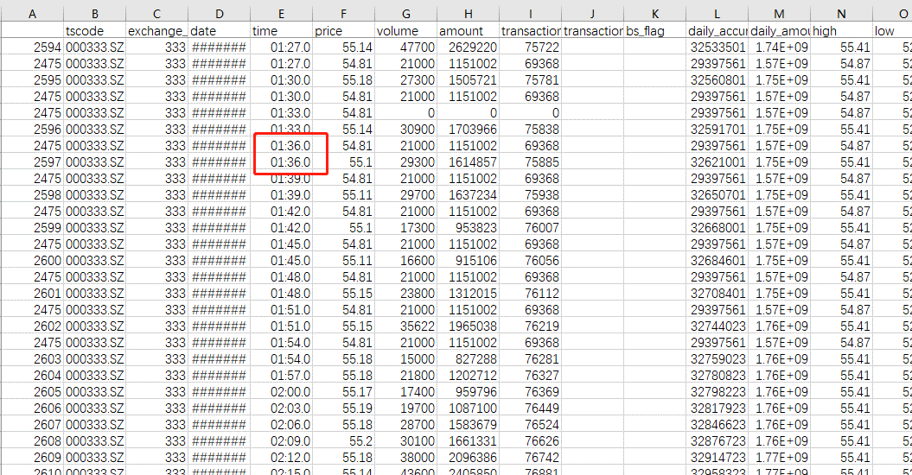 | 已生成 | 没能重现，可能还是和午盘冗余数据有关，需要第三次数据修复
12 | 2021-07-22 | 688599 | 由于为了生成收盘集合竞价记录保存了15：00：00之后的数据导致的错误: 2023-01-18 10:20:41.126 | DEBUG | __main__:validate:257 - time accumulated_volume_change 4451 15:00:08.967 -25326282.0 2023-01-18 10:20:41.141 | DEBUG | __main__:validate:282 - time open close high low 4451 15:00:08.967 0.0 0.0 0.0 0.0 4452 15:00:13.580 0.0 0.0 0.0 0.0 4453 15:00:22.775 0.0 0.0 0.0 0.0 4455 15:00:28.642 0.0 0.0 0.0 0.0 4456 15:00:37.996 0.0 0.0 0.0 0.0 4457 15:00:46.499 0.0 0.0 0.0 0.0 4458 15:00:52.118 0.0 0.0 0.0 0.0 4459 15:00:54.697 0.0 0.0 0.0 0.0 | 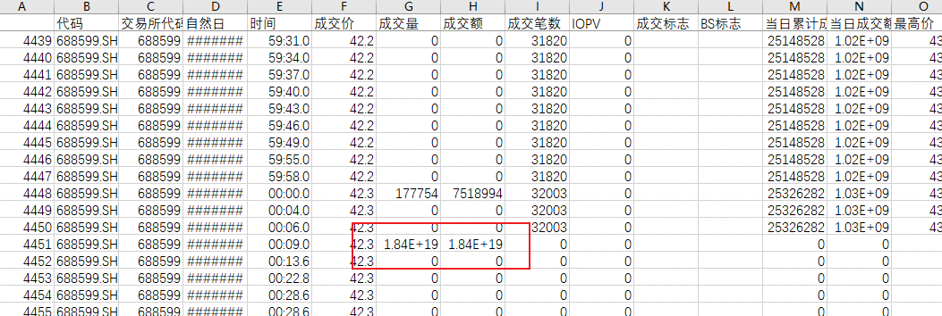 | 未生成 已生成 | 扫描一遍股票数据，看这类数据的数量，扫描条件： 股票代码，日期，时间，成交量，成交额，成交笔数，当日累计成交量 根据结果考虑修复方案： 1. 删除大于15：00：00，成交笔数为0的数据 2. 检查已生成数据是否需要修复
13 | 2021-08-03 | 600787 | 同一个时间点有两条记录 |  | 未生成 | 扫描数据，查看数据数量，扫描条件： 同一个时间点有多条数据，且成交量都不为0 只要让校验通过，不做其它处理, 处理方法： 1. price取后者 2. volume累加
14 | 2018-04-26 | 300291 | 11:30之后有成交 |  | 已生成 | 如果11：30的数据已存在，如何修复？ 20220812 600143和通达信也对不上？ 最后的结论是直接删除不然会有未来数据
15 | 2018-11-08 | 600369 | 多余删除了集合竞价时的数据 |  | 已生成 | CollectionBiddingDuplicateDataFixer | 打补丁 | 20230207-finley
16 | 2018-11-08 | 600369 | 收盘计算问题 |  | 已生成 | ClosingDuplicateDataFixer | 打补丁 | 20230208-finley
17 | 2017-12-04 | 000690 | transaction_number插值为0 | 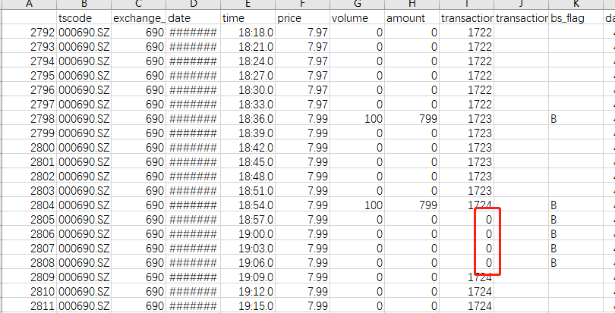 | 已生成 | ZeroTransactionNumberFixer | 打补丁 | 20230209-finley
18 | 2017-01-13 | 600000 | 收盘数据缺失 | 缺失包含15:00:00和11:30:00 | 已生成 | CloseRecordMissingFixer | 打补丁 | 20230214-finley
19 | 2022-06-02 | 002459 | 数据全天的成交额和成交量缺失 |  | 已生成 | NoVolumeDataFixer | 打补丁 | 20230216-finley
20 | 2020-12-10 | 603025 | 缺失委买委卖数据，有两种情形： 1. 2020-02-03 000006 整个交易时间数据全部缺失 2. 2020-07-06 600036 半中间交易出错的 |  |  |  | 打补丁 | 20230309-finley | 中途缺少数据的原因可能是因为涨跌停，这种情况下对5档10档 委比因子计算没有影响，无需修复
21 | 2021-08-03 | 000158 | 没有14:42:33之后的数据 |  |  |  | 打补丁 | 20230310-finley
22 | 2021-02-24 | 000001 000538 | 缺失10:47:18 - 11:05:00之间的数据 |  |  |  | 打补丁 | 20230320-finley | 可能会和20230310-finley有一些错误重复， 但是却是两类不同的问题，中间数据缺失会插值末尾则不会
23 |  |  | 2022年之后没有总委比数据 |  |  |  |  | 20230321-finley
24 |  |  | 委买委卖修复 |  |  |  |  | 20230410-finley

